信用交易
融资融券市场交易数据统计（20220722）

标的证券 | 融资融券余额（亿元） | 融资余额（亿元） | 融券余额（亿元） | 融资买入额（亿元） | 融资融券规模变化（亿元） | 融资余额增幅(‰) | 融券余额增幅(%)
统计数据 | 16,267.49 | 15,275.51 | 991.98 | 632.87 | -25.01 | -2.00 | 0.57
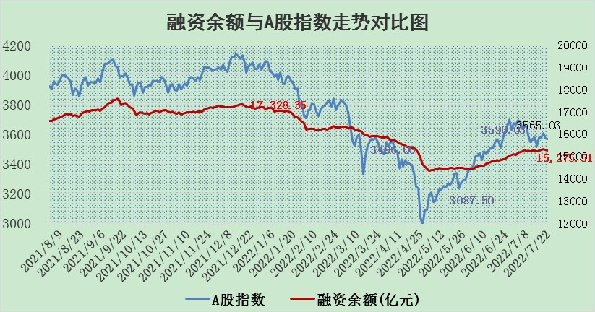

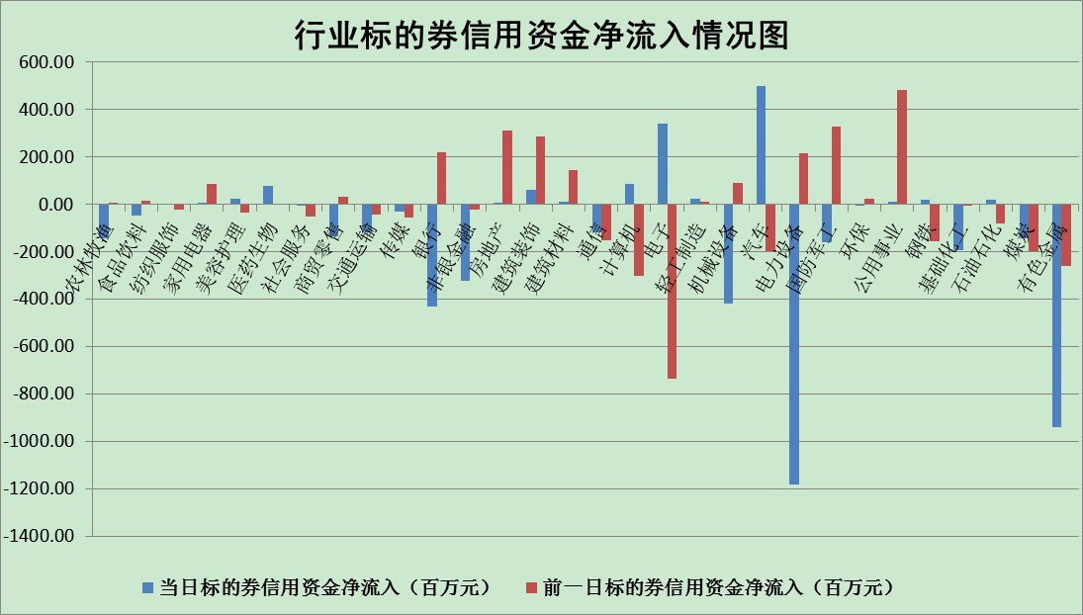

标的基金代码 | 标的基金简称 | 融资余额/市值(%) | 融资余额增幅(%) | 融资买入额/成交金额(%) | （融资余额净增额-融券余额净增额）/市值(‱) | 融券余额降幅(%) | ABS[（融资余额净增额-融券余额净增额）/市值净增额-1](%)
159902 | 华夏中小板ETF | 1.70 | 21.44 | 1.83 | 34.16 | 7.95 | 211.11
159915 | 易方达创业板ETF | 1.33 | -3.93 | 821582.60 | -4.32 | 1.82 | 93.98
159919 | 嘉实沪深300ETF | 5.10 | -0.14 | 0.48 | -1.24 | -4.48 | 108.85
159920 | 华夏恒生ETF | 106.70 | -0.09 | 18.32 | -9.40 | -2.00 | 6.52
159922 | 嘉实中证500ETF | 1.00 | -0.10 | 0.29 | -68.56 | -5.79 | 20.31
159925 | 南方沪深300ETF | 0.05 | 1.32 | 0.01 | 0.06 | 0.00 | 99.38
159928 | 消费ETF | 0.88 | 1.92 | 2.41 | 2.37 | 9.03 | 112.94
159934 | 易方达黄金ETF | 430.10 | 0.17 | 26.14 | 74.38 | 0.00 | 54.32
159939 | 全指信息技术ETF | 0.65 | 0.90 | 62.29 | 0.58 | 0.00 | 100.45
159940 | 全指金融地产ETF | 0.31 | 0.04 | 0.01 | 0.01 | 0.00 | 100.10
159995 | 半导体芯片ETF | 1.97 | -3.32 | 221.51 | -6.49 | 1.48 | 92.27
159997 | 天弘中证电子ETF | 2.49 | -1.21 | 31.63 | -5.40 | -29.39 | 95.62
159998 | 天弘中证计算机主题ETF | 0.16 | -3.36 | 0.01 | -0.55 | 0.00 | 99.27
510050 | 华夏上证50ETF | 11.46 | 0.10 | 159.07 | 0.07 | -5.07 | 99.97
510180 | 华安上证180ETF | 0.49 | 1.61 | 3.97 | 0.91 | 13.95 | 49.40
510880 | 华泰柏瑞红利ETF | 0.25 | 4.02 | 1.17 | 1.20 | 28.99 | 98.05
510900 | 易方达恒生H股ETF | 141.67 | -0.16 | 30.08 | -22.31 | 0.00 | 100.00
511010 | 5年期国债ETF | 0.00 | 0.00 | 0.00 | 0.00 | 0.00 | 100.00
511380 | 可转债及可交换债券ETF | 45.48 | -2.11 | 0.85 | -98.23 | 0.00 | 27.07
512000 | 全指证券ETF | 7.50 | -1.49 | 22.93 | -7.21 | 7.89 | 37.17
512010 | 沪深300医药卫生ETF | 4.27 | 0.70 | 23.87 | 3.02 | 0.38 | 103.50
512070 | 沪深300非银ETF | 3.06 | -1.23 | 17.60 | -1.22 | 18.34 | 98.69
512400 | 南方中证申万有色金属ETF | 1.13 | 1.62 | 0.92 | 1.93 | 0.18 | 101.59
512580 | 广发中证环保产业ETF | 0.49 | -3.70 | 0.35 | -2.03 | -0.46 | 105.45
512660 | 国泰中证军工ETF | 2.62 | -8.22 | 33.35 | -24.18 | -1.52 | 118.49
512800 | 华宝中证银行ETF | 11.16 | 1.26 | 4.40 | 7.05 | -53.27 | 73.88
512980 | 广发中证传媒ETF | 1.65 | 0.91 | 129.55 | 1.17 | -12.37 | 100.72
515030 | 华夏中证新能源汽车ETF | 1.60 | 2.49 | 31.46 | 3.23 | -1.70 | 152.42
515050 | 华夏中证5G通信主题ETF | 1.73 | 0.98 | 207.27 | 1.65 | -0.46 | 101.36
515070 | 华夏中证人工智能ETF | 1.19 | -0.27 | 0.14 | -0.32 | 0.00 | 99.62
标的股票比较指标 |  | 融资余额/流通A股市值(%) | 融资余额增幅(%) | 融资买入额/成交金额(%) | （融资余额净增额-融券余额净增额）/流通A股市值(‱) | 融券余额降幅(%) | ABS[（融资余额净增额-融券余额净增额）/流通A股市值净增额-1](%)
前十名标的个股 |  | 仁东控股 | 春兴精工 | 东方时尚 | 江淮汽车 | 景兴纸业 | 永太科技
 |  | 数码科技 | 南微医学 | 大连港 | 春兴精工 | 招商南油 | 航天科技
 |  | 中体产业 | 江淮汽车 | 新湖中宝 | 莱宝高科 | 东来技术 | 新北洋
 |  | 尖峰集团 | 福莱特 | 晨鸣纸业 | 露笑科技 | 纽威股份 | 厦门港务
 |  | 全柴动力 | 怡球资源 | 国际实业 | 怡球资源 | 三江购物 | 凌云股份
 |  | 景兴纸业 | 贵广网络 | 博汇纸业 | 东方时尚 | 奥康国际 | 翰宇药业
 |  | 海兰信 | 苏泊尔 | 青松建化 | 国际实业 | 东港股份 | 汉马科技
 |  | 大立科技 | 圣邦股份 | 苏交科 | 苏州固锝 | 金杯汽车 | 首航高科
 |  | 云海金属 | 石化机械 | 江淮汽车 | 常山北明 | 乐凯胶片 | 均胜电子
 |  | 司尔特 | 莱宝高科 | 大恒科技 | 任子行 | 得润电子 | 联创光电
后十名标的个股 |  | 广田集团 | 大连重工 | 风范股份 | 杉杉股份 | 中远海科 | 中远海科
 |  | 延安必康 | 智慧能源 | 广田集团 | 大连重工 | 杉杉股份 | 大商股份
 |  | 曙光股份 | 聚辰股份 | 延安必康 | 翔丰华 | 圣元环保 | 东方集团
 |  | 龙净环保 | 当升科技 | 曙光股份 | 富春股份 | 榕基软件 | 东信和平
 |  | 中嘉博创 | 富春股份 | 龙净环保 | 智慧能源 | 润欣科技 | 科力远
 |  | 泰禾集团 | 摩恩电气 | 中嘉博创 | 多氟多 | 中润资源 | 苏交科
 |  | 苏宁易购 | 贵州轮胎 | 泰禾集团 | 杰普特 | 中远海特 | 电连技术
 |  | 中信国安 | 山东高速 | 苏宁易购 | 四创电子 | 东方园林 | 东方精工
 |  | 台海核电 | 中国重汽 | 中信国安 | 宝鹰股份 | 南大环境 | 景兴纸业
 |  | 当代文体 | 阳泉煤业 | 台海核电 | 智光电气 | 佛塑科技 | 中钢国际
说明：1.以上普通交易数据和信用交易数据皆以交易日收盘后数据为基准；2.上述标的证券总数据只计算标的证券市场总数据，不包括从标的证券中调出去标的证券数据，所以与交易所公布的总值略有不同； 3.上述行业采用申万一级行业分类；4.以上标的基金和标的个股中比较的6个指标值中：前5个（从左至右）为正向指标，值越大排名越靠前；第6个为逆向指标，值越小，排名越靠前；5.第6个指标中ABS[]表示求绝对值，其主要用于考量信用资金相对净流入对股价相对净变化的贡献程度；6.数据来源：wind，交易所。

